MER
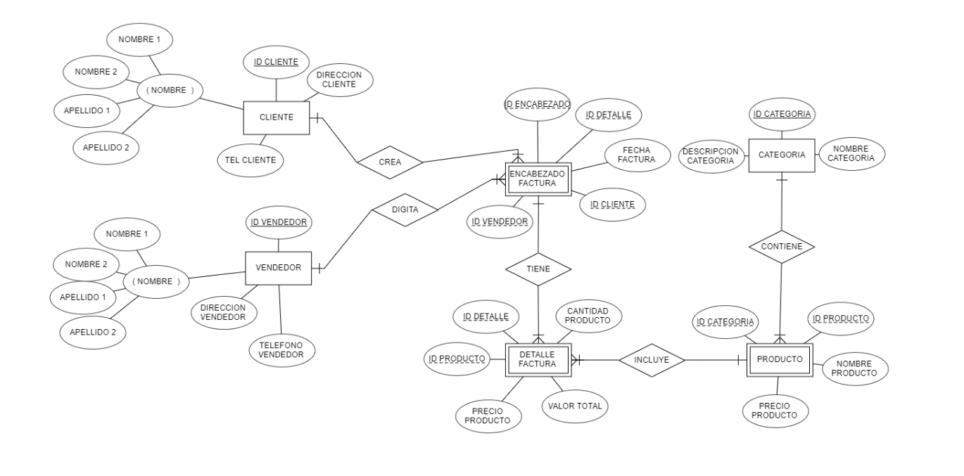

UNION
PRODUCTO |  |  |  |  | DETALLE FACTURA
id_producto | nom_producto | pre_producto | id_categoria |  | id_detalle | id_factura | id_producto | can_producto | pre_producto | val_total
ADS | adidas | $30,000 | 23 |  | 1 | 123 | ADS | 1 | $30,000 | $30,000
FDS | nike | $23,600 | 12 |  | 2 | 134 | FDS | 1 | $23,600 | $23,600
 |  |  |  |  | 1 | 162 | GEQ | 1 | $460,000 | $460,000
 |  |  |  |  | 1 | 152 | QRE | 1 | $12,300 | $12,300
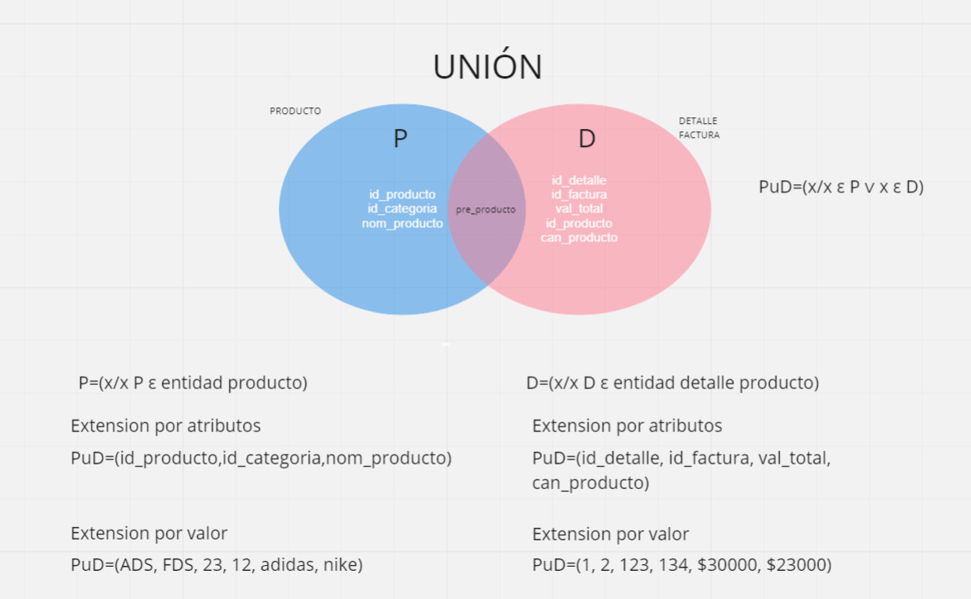
P u D

id_producto | id_categoria | nom_producto | id_detalle | id_factura | pre_producto | val_total
ADS | 23 | adidas | 1 | 123 | $30,000 | $30,000
FDS | 12 | nike | 2 | 134 | $23,600 | $23,600

INTERSECCIÓN
PRODUCTO |  |  |  | DETALLE FACTURA
id_producto | nom_producto | pre_producto | id_categoria | id_detalle | id_factura | id_producto | can_producto | pre_producto | val_total
ADS | adidas | $30,000 | 23 | 1 | 123 | ADS | 1 | $30,000 | $30,000
FDS | nike | $23,600 | 12 | 2 | 134 | FDS | 1 | $23,600 | $23,600
 |  |  |  | 1 | 162 | GEQ | 1 | $460,000 | $460,000
 |  |  |  | 1 | 152 | QRE | 1 | $12,300 | $12,300
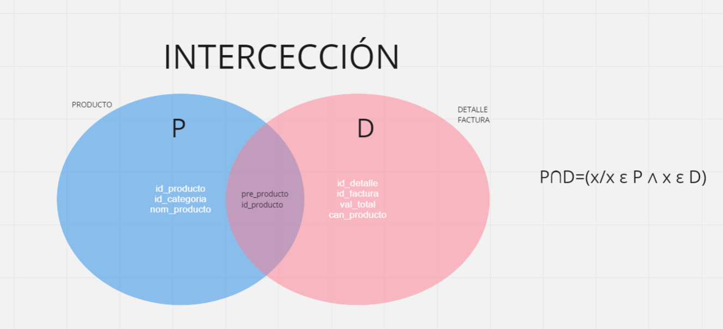
 |  |  |  |  |  | P ∩ D
 |  |  |  |  |  | id_producto | pre_producto
 |  |  |  |  |  | ADS | $30,000
 |  |  |  |  |  | FDS | $23,600

COMPLEMENTO
PRODUCTO |  |  |  | DETALLE FACTURA
id_producto | nom_producto | pre_producto | id_categoria | id_detalle | id_factura | id_producto | can_producto | pre_producto | val_total
ADS | adidas | $30,000 | 23 | 1 | 123 | ADS | 1 | $30,000 | $30,000
FDS | nike | $23,600 | 12 | 2 | 134 | FDS | 1 | $23,600 | $23,600
 |  |  |  | 1 | 162 | GEQ | 1 | $460,000 | $460,000
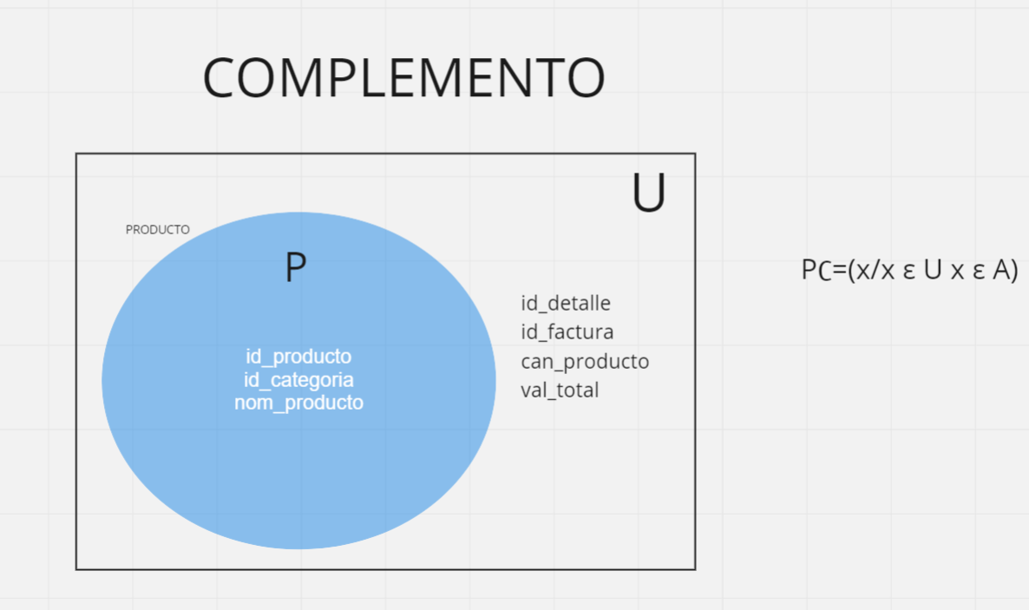
 |  |  |  | 1 | 152 | QRE | 1 | $12,300 | $12,300

 |  |  |  | P∁
 |  |  |  | id_detalle | id_factura | can_producto | val_total
 |  |  |  | 1 | 123 | 1 | $30,000
 |  |  |  | 2 | 134 | 1 | $23,600
 |  |  |  | 1 | 162 | 1 | $460,000
 |  |  |  | 1 | 152 | 1 | $12,300

SIMETRICA
PRODUCTO |  |  |  | DETALLE FACTURA
id_producto | nom_producto | pre_producto | id_categoria | id_detalle | id_factura | id_producto | can_producto | pre_producto | val_total
ADS | adidas | $30,000 | 23 | 1 | 123 | ADS | 1 | $30,000 | $30,000
FDS | nike | $23,600 | 12 | 2 | 134 | FDS | 1 | $23,600 | $23,600
 |  |  |  | 1 | 162 | GEQ | 1 | $460,000 | $460,000
 |  |  |  | 1 | 152 | QRE | 1 | $12,300 | $12,300
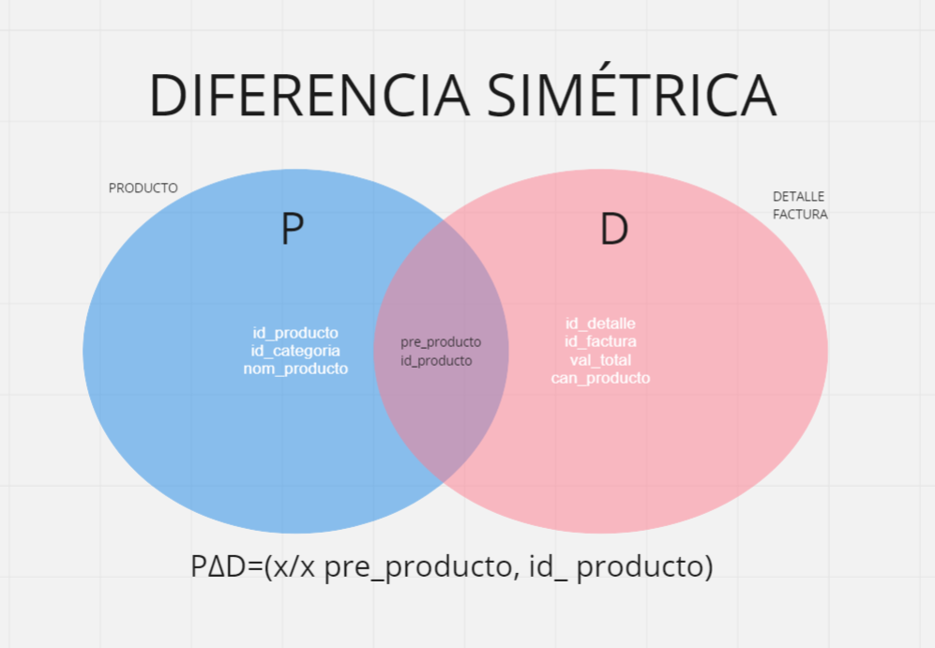
 |  |  |  |  |  | P Δ D
 |  |  |  |  |  | nom_producto | id_categoria | id_detalle | id_factura | can_producto | val_total
 |  |  |  |  |  | adidas | 23 | 1 | 123 | 1 | $30,000
 |  |  |  |  |  | nike | 12 | 2 | 134 | 1 | $23,600

